Reporte de ingredientes
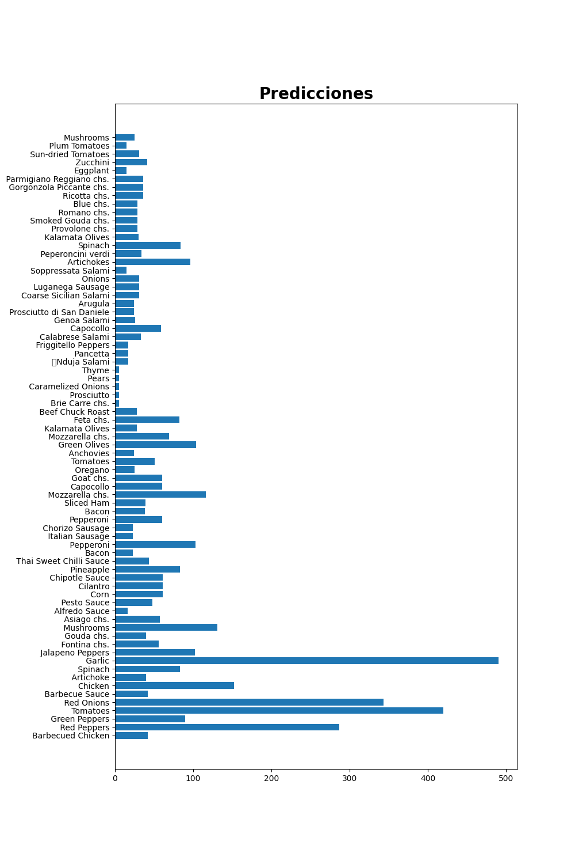
Reporte de ingredientes
Prediccion de ingredientes para la semana
Barbecued Chicken | 42.6
Red Peppers | 287.92
Green Peppers | 90.21
Tomatoes | 420.82
Red Onions | 343.51
Barbecue Sauce | 42.6
Chicken | 152.19
Artichoke | 40.35
Spinach | 83.22
Garlic | 490.06
Jalapeno Peppers | 102.32
Fontina Cheese | 56.25
Gouda Cheese | 40.35
Mushrooms | 131.72
Asiago Cheese | 57.42
Alfredo Sauce | 16.66
Pesto Sauce | 48.97
Corn | 61.97
Cilantro | 61.97
Chipotle Sauce | 61.97
Pineapple | 83.16
Thai Sweet Chilli Sauce | 43.27
Bacon | 23.18
Pepperoni | 103.65
Italian Sausage | 23.18
Chorizo Sausage | 23.18
Pepperoni | 60.99
Bacon | 38.95
Sliced Ham | 39.89
Mozzarella Cheese | 116.91
Capocollo | 60.04
Goat Cheese | 60.04
Oregano | 25.67
Tomatoes | 51.99
Anchovies | 24.63
Green Olives | 104.12
Mozzarella Cheese | 69.21
Kalamata Olives | 28.39
Feta Cheese | 82.16
Beef Chuck Roast | 28.39
Brie Carre Cheese | 5.9
Prosciutto | 5.9
Caramelized Onions | 5.9
Pears | 5.9
Thyme | 5.9
Nduja Salami | 17.11
Pancetta | 17.11
Friggitello Peppers | 17.11
Calabrese Salami | 33.61
Capocollo | 59.66
Genoa Salami | 26.05
Prosciutto di San Daniele | 24.25
Arugula | 24.25
Coarse Sicilian Salami | 31.4
Luganega Sausage | 31.4
Onions | 31.4
Soppressata Salami | 15.9
Artichokes | 96.37
Peperoncini verdi | 34.37
Spinach | 84.24
Kalamata Olives | 30.33
Provolone Cheese | 29.5
Smoked Gouda Cheese | 29.5
Romano Cheese | 29.5
Blue Cheese | 29.5
Ricotta Cheese | 36.86
Gorgonzola Piccante Cheese | 36.86
Parmigiano Reggiano Cheese | 36.86
Eggplant | 15.93
Zucchini | 41.5
Sun-dried Tomatoes | 31.35
Plum Tomatoes | 15.61
Mushrooms | 25.58

